えんぱく集中開催用
年 月 日 |  | 年 | 月 |  | 日

 | ■企画書の提出期限は6月26日（金）までです。 ■エンクロスの市民活動登録がまだの方は、事前にエンクロスへご来館日程をご連絡のうえ、上記期限までに登録を完了させてください。（市民活動登録には1時間～1時間30分ほどのお時間を頂戴いたしますので、お時間に余裕を持ってお越しください）

 |  |  | えんぱく2026 エンクロス集中開催用 企画書

 | 作成者 |  |  |  |  |  |  |  |  |  |  |  | 活動番号
 | 主催者
 | メールアドレス
 | イベントタイトル
 | 活動内容
 | 開催日 |  | 西暦 |  |  |  | 年 |  | 月 |  | 日 |  |  | 曜日
 | 場所確保時間 （準備・片付け含む） |  |  | 時 |  |  | 分 | ～ |  | 時 |  | 分 | この時間中は必ず開催場所にいてください
 | イベント開催時間① |  |  | 時 |  |  | 分 | ～ |  | 時 |  | 分 | 複数回開催される場合は、それぞれ分けて記入してください。 ※5回以上開催される場合は行を増やして記入してください。
 | イベント開催時間② |  |  | 時 |  |  | 分 | ～ |  | 時 |  | 分
 | イベント開催時間③ |  |  | 時 |  |  | 分 | ～ |  | 時 |  | 分
 | イベント開催時間④ |  |  | 時 |  |  | 分 | ～ |  | 時 |  | 分
 | 参加費1人当たり |  |  |  |  | 円 | 参加費の内訳
 | 定員 ※トータルの定員を ご記入ください。 |  |  |  |  | 名 | 持ち物
 | ジャンル |  | 選択してください |  |  |  | 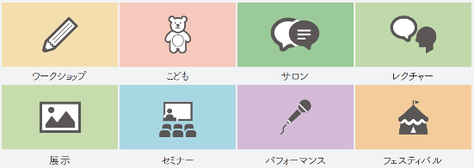
 | イベント概要 ※HPに掲載される 紹介文です。
 | タイムテーブル (搬入・搬出含む)
 | 該当する設備に チェックを入れて ください |  | 集中開催ではみさなまの開催場所をエンクロスにて指定させていただきます。 つきましては、市民活動に必要だと思われる設備を申請してください。

 | 貸出備品
 |  |  | ※イベントブースごとに案内看板をエンクロスで用意しますので、イーゼル・ブラックボートは貸し出しをいたしません。どうしても個別で案内が必要な方は持ち込んでください。

